信用交易
融资融券市场交易数据统计(2024-05-06)

标的证券 | 融资融券余额（亿元） | 融资余额（亿元） | 融券余额（亿元） | 融资买入额（亿元） | 融资融券规模变化（亿元） | 融资余额增幅(‰) | 融券余额增幅(%)
统计数据 | 15,279.35 | 14,878.97 | 388.59 | 1,014.61 | 158.76 | 10.21 | 2.16
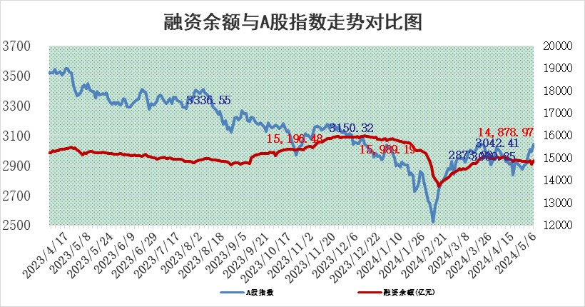

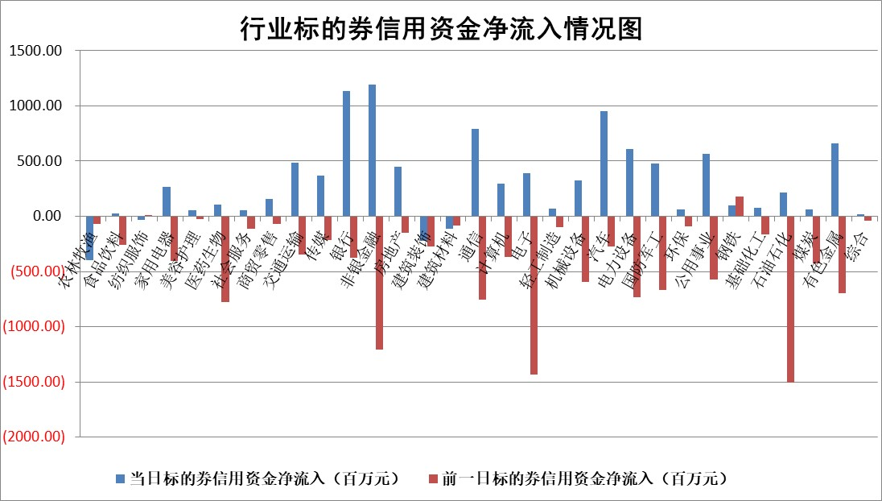

 |  |  |  |  |  |  |  | 2

 |  |  |  |  |  |  |  | 5
标的基金代码 | 标的基金简称 | 融资余额/市值(%) | 融资余额增幅(%) | 融资买入额/成交金额(%) | （融资余额净增额-融券余额净增额）/市值(‱) | 融券余额降幅(%) | ABS[（融资余额净增额-融券余额净增额）/市值净增额-1](%)
159902 | 华夏中小板ETF | 1.22 | 0.93 | 0.26 | 1.10 | -1.67 | 99.33
159915 | 易方达创业板ETF | 1.80 | -0.64 | 61489.57 | -1.65 | -25.19 | 100.83
159919 | 嘉实沪深300ETF | 0.64 | -0.53 | 3.75 | -0.47 | -3.29 | 100.33
159920 | 华夏恒生ETF | 44.04 | -0.24 | 1.85 | -10.80 | -4.15 | 102.71
159922 | 嘉实中证500ETF | 0.46 | 24.32 | 34.12 | 7.22 | -1.89 | 95.19
159925 | 南方沪深300ETF | 0.04 | 13.94 | 0.38 | 0.46 | -1.30 | 99.64
159928 | 消费ETF | 0.85 | -2.45 | 2.51 | -2.21 | -3.66 | 101.10
159934 | 易方达黄金ETF | 100.27 | 0.41 | 29.38 | 41.10 | 0.00 | 173.67
159939 | 全指信息技术ETF | 0.77 | 7.81 | 103.32 | 5.57 | 0.00 | 95.42
159940 | 全指金融地产ETF | 0.13 | -5.61 | 0.00 | -0.76 | 0.00 | 101.76
159995 | 半导体芯片ETF | 2.52 | 2.76 | 99.80 | 6.52 | -1.55 | 93.83
159997 | 天弘中证电子ETF | 2.12 | 0.46 | 16.42 | 0.96 | -2.21 | 99.56
159998 | 天弘中证计算机主题ETF | 0.54 | 4.84 | 0.09 | 0.52 | -1.52 | 99.65
510050 | 华夏上证50ETF | 3.98 | 0.37 | 149.54 | 0.92 | -17.63 | 95.35
510180 | 华安上证180ETF | 0.45 | 0.81 | 3.86 | 0.30 | -14.66 | 99.76
510880 | 华泰柏瑞红利ETF | 0.31 | 6.53 | 3.31 | 2.15 | 27.80 | 97.60
510900 | 易方达恒生H股ETF | 54.39 | 0.18 | 12.18 | 9.67 | 0.00 | 97.65
511010 | 5年期国债ETF | 8.19 | -0.21 | 0.04 | -1.72 | 0.00 | 110.95
511380 | 可转债及可交换债券ETF | 4.10 | 0.73 | 8.17 | 2.93 | -0.86 | 98.96
512000 | 全指证券ETF | 8.23 | 2.35 | 25.70 | 18.77 | -3.96 | 86.16
512010 | 沪深300医药卫生ETF | 5.66 | -0.40 | 48.51 | -2.86 | -2.58 | 101.21
512070 | 沪深300非银ETF | 2.57 | 0.31 | 93.48 | 0.90 | 1.61 | 97.40
512400 | 南方中证申万有色金属ETF | 1.55 | 5.35 | 2.58 | 8.10 | 0.76 | 130.78
512580 | 广发中证环保产业ETF | 1.17 | -0.88 | 0.16 | -1.10 | -1.18 | 101.02
512660 | 国泰中证军工ETF | 3.04 | 1.26 | 21.72 | 2.58 | -4.30 | 98.47
512800 | 华宝中证银行ETF | 13.84 | -0.28 | 0.94 | -4.24 | -0.98 | 92.91
512980 | 广发中证传媒ETF | 1.15 | 4.46 | 322.15 | 4.84 | -0.70 | 98.22
515030 | 华夏中证新能源汽车ETF | 2.41 | 0.55 | 18.38 | 0.03 | -11.05 | 99.99
515050 | 华夏中证5G通信主题ETF | 0.94 | 1.42 | 9.55 | 1.21 | -1.15 | 98.80
515070 | 华夏中证人工智能ETF | 3.31 | 2.53 | 20.25 | 7.82 | -0.72 | 89.91
标的股票比较指标 |  | 融资余额/流通A股市值(%) | 融资余额增幅(%) | 融资买入额/成交金额(%) | （融资余额净增额-融券余额净增额）/流通A股市值(‱) | 融券余额降幅(%) | ABS[（融资余额净增额-融券余额净增额）/流通A股市值净增额-1](%)
前十名标的个股 |  | 仁东控股 | 古井贡酒 | 齐峰新材 | 斯菱股份 | 银江技术 | 安联锐视
 |  | 纽泰格 | 川宁生物 | 联测科技 | 双乐股份 | 百利科技 | 光库科技
 |  | 骏成科技 | 双乐股份 | 宝武镁业 | 昊帆生物 | 富通信息 | 海光信息
 |  | 华安鑫创 | 百川股份 | 北京君正 | 新天地 | 合力泰 | 朗科科技
 |  | 雅博股份 | 斯菱股份 | 华设集团 | 华丰科技 | 高鸿股份 | 奥飞数据
 |  | 中研股份 | 岱美股份 | 线上线下 | 百川股份 | 天邦食品 | 成都银行
 |  | 万得凯 | 华恒生物 | 江苏银行 | 鹿山新材 | 贵州百灵 | 克来机电
 |  | 福星股份 | 长虹美菱 | 迈得医疗 | 陕西华达 | 证通电子 | 时创能源
 |  | 容百科技 | 华丰科技 | 九州一轨 | 华设集团 | 超华科技 | 浙商证券
 |  | 阿尔特 | 新天地 | 芯导科技 | 沃尔核材 | 傲农生物 | 望变电气
后十名标的个股 |  | 首航高科 | 银江技术 | 银江技术 | 银江技术 | 新锐股份 | 傲农生物
 |  | 东方园林 | 贵州百灵 | 贵州百灵 | 百利科技 | 中国化学 | 申菱环境
 |  | 聆达股份 | 中润资源 | 中润资源 | 富通信息 | 泛亚微透 | 华工科技
 |  | 新潮能源 | 理工导航 | 理工导航 | 洪涛股份 | 博拓生物 | 超华科技
 |  | 青岛中程 | 天邦食品 | 天邦食品 | 合力泰 | 赛科希德 | 华微电子
 |  | 保力新 | 亿利洁能 | 亿利洁能 | 高鸿股份 | 康力电梯 | 杰创智能
 |  | 银江技术 | 百利科技 | 百利科技 | 天邦食品 | 中自科技 | 英方软件 | ;
 |  | 贵州百灵 | 东方时尚 | 东方时尚 | 贵州百灵 | 沙钢股份 | 长盈通
 |  | 中润资源 | 长江健康 | 长江健康 | 证通电子 | 浙能电力 | 菲菱科思
 |  | 理工导航 | 华微电子 | 华微电子 | 超华科技 | 鹏鼎控股 | 易华录
说明：1.以上普通交易数据和信用交易数据皆以交易日收盘后数据为基准；2.上述标的证券总数据只计算标的证券市场总数据，不包括从标的证券中调出去标的证券数据，所以与交易所公布的总值略有不同； 3.上述行业采用申万一级行业分类；4.以上标的基金和标的个股中比较的6个指标值中：前5个（从左至右）为正向指标，值越大排名越靠前；第6个为逆向指标，值越小，排名越靠前；5.第6个指标中ABS[]表示求绝对值，其主要用于考量信用资金相对净流入对股价相对净变化的贡献程度；6.数据来源：wind，交易所。

 | 证券代码 | 新增融资余额 | 融资买入额 | 融资买入增幅前10
远大智能 | 002689 | 28175353 | 42268582 | 199%
亚太股份 | 002284 | 21555247 | 34242865 | 82%
赛诺医疗 | 688108 | 72122899 | 101076547 | 78%
湖南发展 | 000722 | 66023557 | 137112987 | 75%
柘中股份 | 002346 | 14584119 | 36845980 | 58%
国城矿业 | 000688 | 24683149 | 48240585 | 54%
兆新股份 | 002256 | 1985058 | 4066269 | 52%
凯美特气 | 002549 | 33806472 | 61340055 | 52%
华昌达 | 300278 | 13474542 | 19303225 | 48%
新华联 | 000620 | 27311937 | 39201759 | 43%

 | 证券代码 | 新增融资余额 | 融资买入额 | 融资买入增幅前10
兔宝宝 | 002043 | 73310337 | 89923983 | 334%
捷昌驱动 | 603583 | 26026415 | 31686727 | 262%
湘财股份 | 600095 | 94196837 | 132280449 | 252%
中谷物流 | 603565 | 49103883 | 60098371 | 234%
中青宝 | 300052 | 24215352 | 31377809 | 98%
顾家家居 | 603816 | 138518545 | 188424210 | 78%
喜临门 | 603008 | 31503289 | 48351944 | 77%
财信发展 | 000838 | 10831830 | 17666790 | 74%
苏州银行 | 002966 | 10578096 | 19143736 | 72%
金诚信 | 603979 | 23858538 | 36098133 | 60%

